Abb. D1-6A
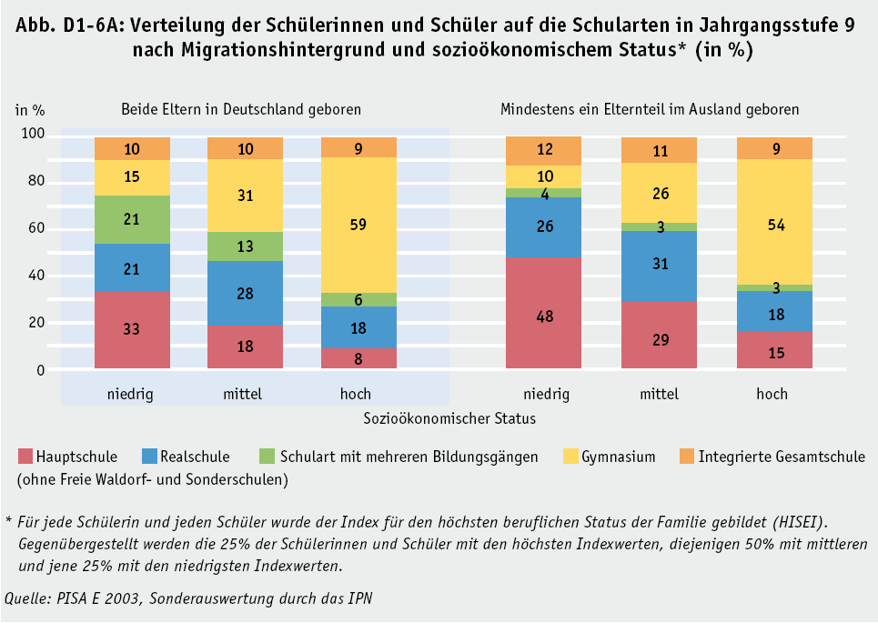
Zurück zum Inhalt

